键盘
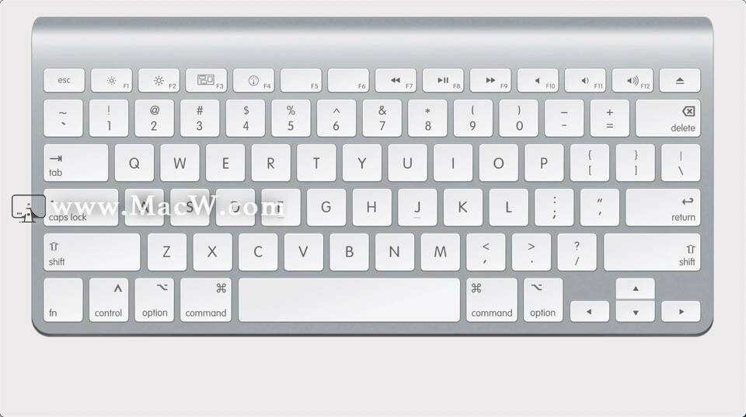
Windows | Mac
⊞ Win | Ctrl
Alt | Option
Caps Look | 切换中英文

